15 生産年齢人口（15歳～64歳人口）比率
 | 15 生産年齢人口（15歳～64歳人口）比率

 | 時点 2025(R7)年4月1日（毎年） |  |  |  |  |  |  | 平 均 値 |  |  |  | 55.7
 | 単位 ％，人 |  |  |  |  |  |  | 標準偏差 |  |  |  | 6.2
 | 市町村名 | 指標 | 順位 |  | #REF! | 生産年齢人口 | 市町村名 | 指標 | 順位 |  | #REF! | 生産年齢人口

 | 千葉県 | 61.4 |  | － |  | 3,873,182 | 八街市 | 58.6 |  | 20 |  | 39,050
 | 千葉市 | 63.0 |  | 8 |  | 620,078 | 印西市 | 58.9 |  | 17 |  | 65,810
 | 銚子市 | 52.8 |  | 37 |  | 28,247 | 白井市 | 59.7 |  | 14 |  | 36,982
 | 市川市 | 67.5 |  | 2 |  | 334,833 | 富里市 | 61.0 |  | 11 |  | 30,374
 | 船橋市 | 64.6 |  | 3 |  | 420,137 | 南房総市 | 44.9 |  | 52 |  | 15,181
 | 館山市 | 50.7 |  | 42 |  | 21,946 | 匝瑳市 | 54.0 |  | 34 |  | 17,832
 | 木更津市 | 60.2 |  | 13 |  | 82,257 | 香取市 | 53.1 |  | 35 |  | 36,749
 | 松戸市 | 63.6 |  | 6 |  | 318,528 | 山武市 | 54.4 |  | 33 |  | 25,943
 | 野田市 | 58.4 |  | 21 |  | 89,605 | いすみ市 | 49.0 |  | 46 |  | 16,877
 | 茂原市 | 56.1 |  | 27 |  | 48,042 | 大網白里市 | 55.6 |  | 30 |  | 26,415
 | 成田市 | 64.6 |  | 3 |  | 86,100 | 酒々井町 | 58.4 |  | 21 |  | 11,746
 | 佐倉市 | 56.4 |  | 26 |  | 95,185 | 栄町 | 49.7 |  | 44 |  | 9,704
 | 東金市 | 57.8 |  | 23 |  | 32,493 | 神崎町 | 55.5 |  | 31 |  | 3,116
 | 旭市 | 56.8 |  | 24 |  | 34,964 | 多古町 | 51.7 |  | 40 |  | 6,868
 | 習志野市 | 64.5 |  | 5 |  | 112,806 | 東庄町 | 50.6 |  | 43 |  | 6,336
 | 柏市 | 61.7 |  | 9 |  | 270,147 | 九十九里町 | 51.1 |  | 41 |  | 7,095
 | 勝浦市 | 46.8 |  | 50 |  | 7,028 | 芝山町 | 55.0 |  | 32 |  | 3,636
 | 市原市 | 58.8 |  | 19 |  | 156,639 | 横芝光町 | 53.0 |  | 36 |  | 11,656
 | 流山市 | 61.5 |  | 10 |  | 131,106 | 一宮町 | 55.9 |  | 28 |  | 6,865
 | 八千代市 | 63.4 |  | 7 |  | 131,071 | 睦沢町 | 48.2 |  | 47 |  | 3,139
 | 我孫子市 | 59.3 |  | 15 |  | 77,876 | 長生村 | 55.7 |  | 29 |  | 7,349
 | 鴨川市 | 52.0 |  | 39 |  | 15,573 | 白子町 | 49.7 |  | 44 |  | 5,117
 | 鎌ケ谷市 | 61.0 |  | 11 |  | 66,989 | 長柄町 | 48.2 |  | 47 |  | 2,991
 | 君津市 | 56.6 |  | 25 |  | 44,768 | 長南町 | 46.0 |  | 51 |  | 3,219
 | 富津市 | 52.3 |  | 38 |  | 20,995 | 大多喜町 | 47.3 |  | 49 |  | 3,738
 | 浦安市 | 70.0 |  | 1 |  | 120,335 | 御宿町 | 41.8 |  | 54 |  | 2,863
 | 四街道市 | 58.9 |  | 17 |  | 56,756 | 鋸南町 | 43.8 |  | 53 |  | 2,903
 | 袖ケ浦市 | 59.3 |  | 15 |  | 39,124

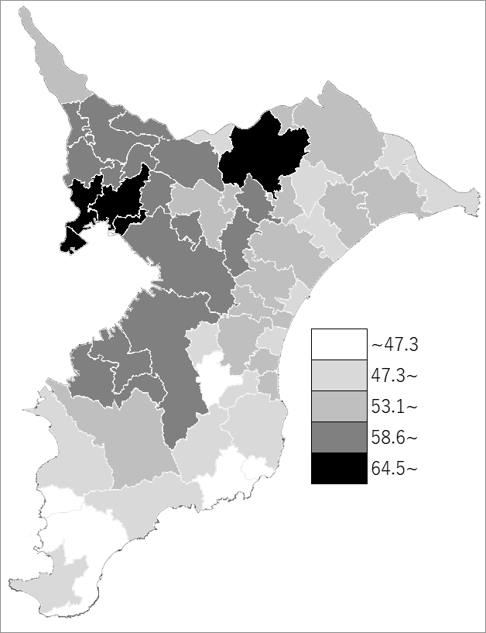
 | 千葉県の推移
 | 生産年齢人口（右軸） | 指標
令和3年 | 3846179 | 60.9
令和4年 | 3834066 | 60.8
令和5年 | 3845562 | 61
令和6年 | 3857172 | 61.1
令和7年 | 3873182 | 61.4

《備 考》 ・資料出所 統計課「千葉県年齢別・町丁字別人口」 ・算出方法 生産年齢人口(15歳～64歳人口)÷住民基本台帳人口

